Úkol1
Zadání: | V tabulce níže vidíte předpokládanou spotřebu 10 položek v období 5 měsíců a jejich cenu.Skladovací náklady jsou 19% z průměrné zásoby v Kč za rok, náklady na jedno pořízení 1 400 Kč/obj. Omezení kapitálovými prostředky bylo vyklakulováno na 400 000Kč. Spočtěte optimální velikosti objednávek, délky dodacích cyklů, počty objednávek a celkové náklady spojené s pořízením a udržováním zásoby.

Data:

 | Položka i | S[kg] | Cena[Kč/kg] | Odmocnina(Si*ci) | Q* [kg] | o* [objednávek] | tc* [dny] | N(Q*) [Kč] | Q*/2*c [Kč]
 | 1 | 11000 | 62 | 825.83291288 | 1,074 | 10 | 15 | 16,974 | 33,295
 | 2 | 56 | 1450 | 284.95613698 | 16 | 4 | 42 | 5,857 | 11,488
 | 3 | 785 | 185 | 381.08398025 | 166 | 5 | 32 | 7,833 | 15,364
 | 4 | 195000 | 7 | 1168.3321446 | 13,458 | 14 | 10 | 24,014 | 47,103
 | 5 | 386 | 245 | 307.52235691 | 101 | 4 | 39 | 6,321 | 12,398
 | 6 | 38 | 13800 | 724.15467961 | 4 | 9 | 17 | 14,885 | 29,195
 | 7 | 6400 | 655 | 2047.4374227 | 252 | 25 | 6 | 42,084 | 82,545
 | 8 | 1350 | 2350 | 1781.1513131 | 61 | 22 | 7 | 36,610 | 71,810
 | 9 | 2350 | 895 | 1450.2585976 | 131 | 18 | 8 | 29,809 | 58,469
 | 10 | 452000 | 2 | 950.78914592 | 38,332 | 12 | 13 | 19,543 | 38,332
 |  |  | Suma | 9922 |  |  |  | Suma | 400,000
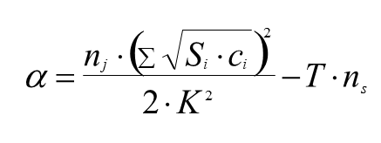
T | 5 | měsíců
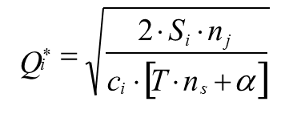
ns | 0.19 | z Q/2 v Kč za rok
nj | 1,400 | Kč/obj
Přepočet ns | 0.01583 | z Q/2 v Kč za měsíc
K | 400,000 | Kč
Alfa | 0.35149316576

